Dashboard_Tahunan
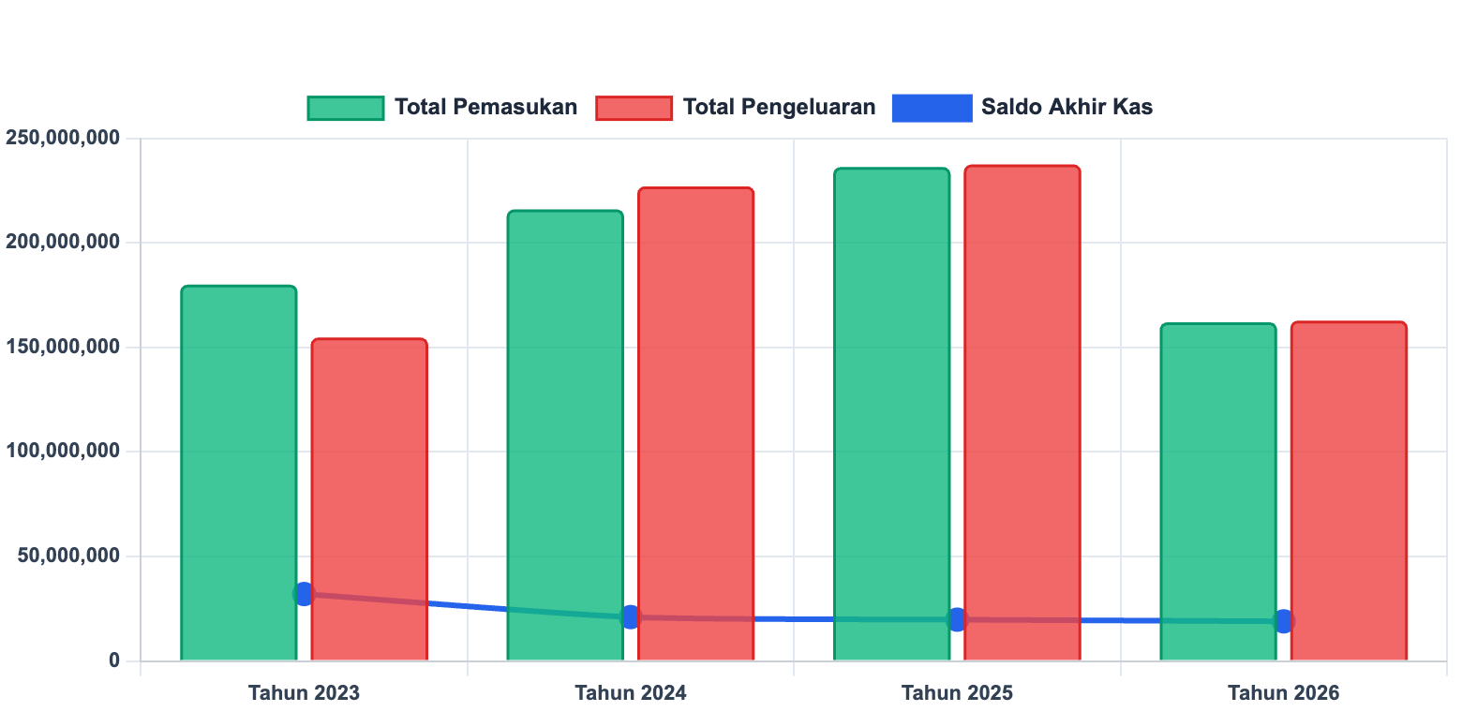
EXECUTIVE SUMMARY — LAPORAN KEUANGAN PUK

Rekapitulasi Keuangan Per Tahun & Total Saldo Berjalan

No | Tahun | Saldo Awal (Rp) | Total Pemasukan (Rp) | Total Pengeluaran (Rp) | Saldo Akhir (Rp) | Surplus/Defisit (Rp)
1 | 2023 | Rp6,738,000 | Rp180,000,000 | Rp154,700,000 | Rp32,038,000 | Rp25,300,000
2 | 2024 | Rp32,038,000 | Rp216,000,000 | Rp227,023,000 | Rp21,015,000 | Rp(11,023,000)
3 | 2025 | Rp21,015,000 | Rp236,250,000 | Rp237,475,000 | Rp19,790,000 | Rp(1,225,000)
4 | 2026 | Rp19,790,000 | Rp162,000,000 | Rp162,800,000 | Rp18,990,000 | Rp(800,000)
 | TOTAL KESELURUHAN | Rp6,738,000 |  |  | Rp18,990,000

Rekap_Pemasukan
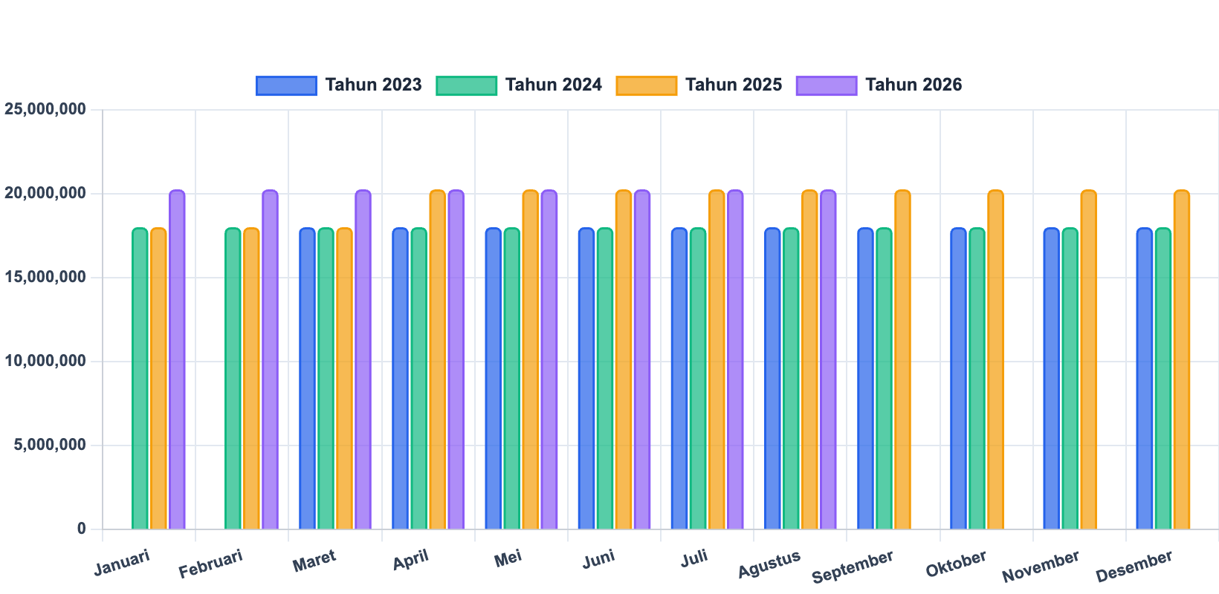
REKAPITULASI PEMASUKAN KAS PER BULAN & PER TAHUN

No | Bulan | 2023 (Rp) | 2024 (Rp) | 2025 (Rp) | 2026 (Rp) | Total Pemasukan (Rp)
1 | Januari | Rp- | Rp18,000,000 | Rp18,000,000 | Rp20,250,000
2 | Februari | Rp- | Rp18,000,000 | Rp18,000,000 | Rp20,250,000
3 | Maret | Rp18,000,000 | Rp18,000,000 | Rp18,000,000 | Rp20,250,000
4 | April | Rp18,000,000 | Rp18,000,000 | Rp20,250,000 | Rp20,250,000
5 | Mei | Rp18,000,000 | Rp18,000,000 | Rp20,250,000 | Rp20,250,000
6 | Juni | Rp18,000,000 | Rp18,000,000 | Rp20,250,000 | Rp20,250,000
7 | Juli | Rp18,000,000 | Rp18,000,000 | Rp20,250,000 | Rp20,250,000
8 | Agustus | Rp18,000,000 | Rp18,000,000 | Rp20,250,000 | Rp20,250,000
9 | September | Rp18,000,000 | Rp18,000,000 | Rp20,250,000 | Rp-
10 | Oktober | Rp18,000,000 | Rp18,000,000 | Rp20,250,000 | Rp-
11 | November | Rp18,000,000 | Rp18,000,000 | Rp20,250,000 | Rp-
12 | Desember | Rp18,000,000 | Rp18,000,000 | Rp20,250,000 | Rp-
 | TOTAL PEMASUKAN

Rekap_Kategori
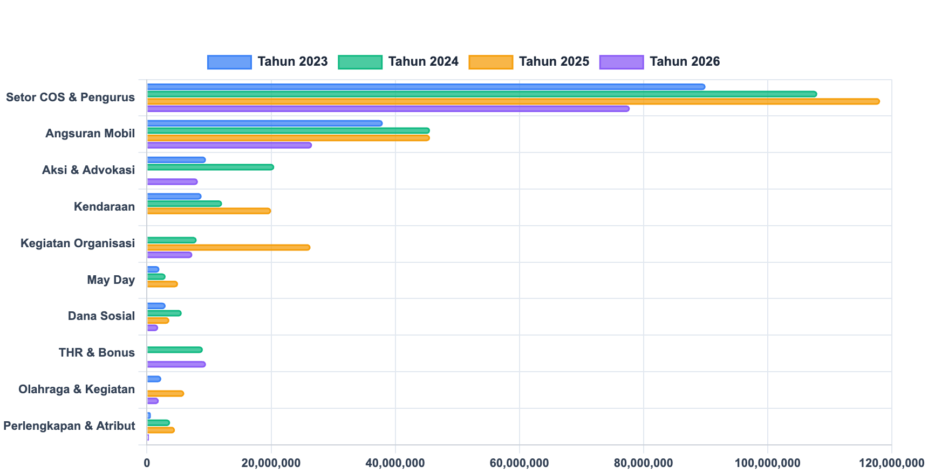
REKAPITULASI PENGELUARAN PER KATEGORI & PER TAHUN

No | Kategori Pengeluaran | 2023 (Rp) | 2024 (Rp) | 2025 (Rp) | 2026 (Rp) | Total Keseluruhan (Rp) | Kontribusi %
1 | Setor COS & Pengurus
2 | Angsuran Mobil
3 | Aksi & Advokasi
4 | Kendaraan
5 | Kegiatan Organisasi
6 | May Day
7 | Dana Sosial
8 | THR & Bonus
9 | Olahraga & Kegiatan
10 | Perlengkapan & Atribut
11 | Konsumsi & Kegiatan
12 | Aset & Operasional
13 | Pembangunan Gedung
14 | Setor COS TSCUF
15 | Penghargaan Karyawan
16 | Lain-lain
 | TOTAL PENGELUARAN

